상품제안서
파카 조터 오리지널 볼펜 | 상품코드: S22245

 |  |  |  |  |  |  | 02-713-8555 | www.synergygift.co.kr
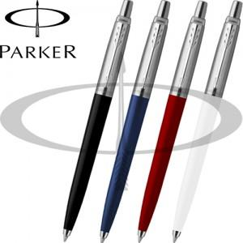

【상세/제작정보】

【인쇄/포장옵션】 | 레이저 / 포장지포장

【공급단가】 | 수량 | 20~ | 50~ | 100~ | 300~ | 1,000~
*VAT별도 | 단가 | 12,870원 | 12,560원 | 12,050원 | 11,740원 | 11,430원

【상품 URL】 | https://www.synergygift.co.kr:443/src/goods_detail.php?gdno=22245

